Держатели для украшений
Название предмета | Сезонность ниши | Дата обнаружения | Комиссия FBO | Комиссия FBS | Товары, шт. | Количество новинок | Товары с остатками, шт. | % товаров с остатками | Товары с движением, шт. | % товаров с движением | Товары с продажами, шт. | % товаров с продажами | % товаров с продажами от товаров с движением | Бренды | Бренды с продажами | % брендов с продажами | Продавцы | Продавцы с продажами | % продавцов с продажами | Продажи, шт. | Выкупы, шт. | Выручка, ₽ | Выкупы, ₽ | Упущенная выручка, ₽ | Упущенная выручка % | Потенциал, ₽ | Средний % выкупа | Средний % выкупа с учётом возвратов | Сумма выкупа, ₽ | Сумма выкупа с учётом возвратов, ₽ | Суммарные остатки, шт. | Замороженный остаток, шт. | Замороженный остаток в цене, ₽ | Замороженный остаток, % | Оборачиваемость, дн. | Минимальная цена, ₽ | Максимальная цена, ₽ | Средняя цена, ₽ | Медианная цена, ₽ | Минимальная цена с продажами, ₽ | Максимальная цена с продажами, ₽ | Средняя цена с продажами, ₽ | Медианная цена с продажами, ₽ | Средний рейтинг | Средний рейтинг с продажами | Средний дробный рейтинг | Средний дробный рейтинг с продажами | Количество кликов на карточку | % добавления в корзину | % оформления заказов
Хранение вещей / Держатели для украшений | 1 | ######## | 26.5 | 30 | 183385 | 14544 | 2451 | 1.34 | 3434 | 1.87 | 1938 | 1.06 | 56.44 | 1698 | 298 | 17.55 | 5705 | 515 | 9.03 | 51291 | 0 | 32636488 | 0 | 3488344 | 9.66 | 36124832 | 83.6 | 82.85 | 27284104 | 27039330 | 122930 | 73880 | 48359044 | 60.1 | 72 | 0 | 900000 | 1557.47 | 1309.5 | 38 | 16000 | 818.46 | 606.5 | 4.75 | 4.89 | 4.68 | 4.8 | 46 | 8.41 | 18.92

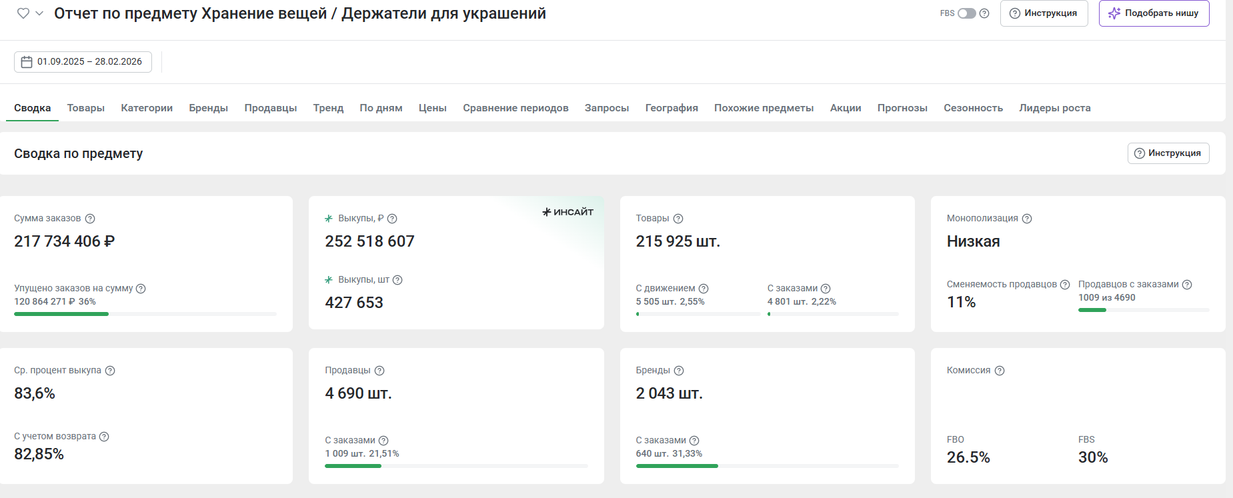

фото | категория | наименование | себестоимость в Китае (1 юань = 12 руб) | себестоимость с учетом доставки до Москвы с ндс | цена розничная без СПП | комиссия | логистика средняя с учетом возвратов | хранение 1% | ДРР 15% | эквайринг 1,5% | чистая прибыль | % прибыли | % маржи | ссылка на товар из Китая | ссылка на товар из Китая | ссылка на конкурента | коментарии
 | Держатели для украшений | Органайзер подставка коробка для украшений и бижутерии | 192 | 427 | 1537 | 376.565 | 97 | 15.37 | 230.55 | 23.055 | 367.46 | 86.1 | 23.9 | https://detail.1688.com/offer/1027838074268.html?kj_agent_plugin=aliprice&fromkv=xytTrace:0b0fdc4f17797064970958117e0def&token=tO02iHqiq3XUrSWJs3BxAXi9M1cqSrwzTjwa3F6rQZM72G29tuFHPo8EB64jMnb2 |  | https://www.wildberries.ru/catalog/103295997/detail.aspx

